결과보고서
■ SSAFY스터디 결과보고서

주제 | 로봇공학 역량 강화 스터디
스터디장 | 최규환 | 지역/반 | 광주/3반
기간 | 2024.04.01 ~ 2023.04.30(4月)
참석명단 | 광주3반 최규환 광주3반 정지유 광주3반 윤대영 광주3반 박종원 광주3반 박성우
진행방식 | ■ 온라인 □ 오프라인
스터디 목표 | ROS기반 통신 인터페이스 구축 및 응용 어플리케이션 제작
활동내용 | 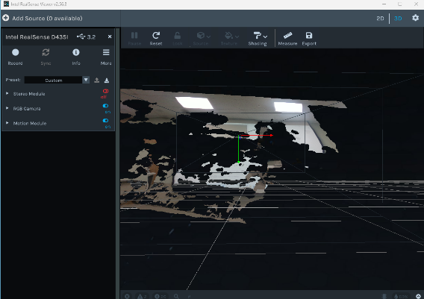 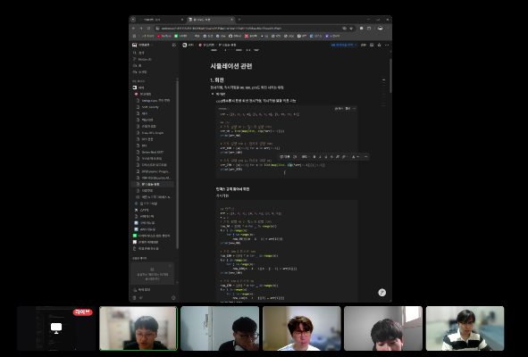 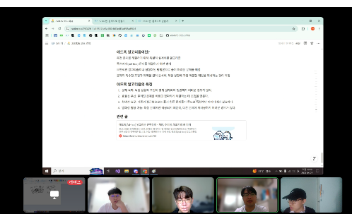 1. 진행 일정 및 공부한 내용 - 4/2(수) ROS 기본 개념 복습 - 4/5(토) ROS 환경 구축 실습 (Ubuntu + ROS 설치 및 워크스페이스 구성) - 4/9(수) Turtlesim을 이용한 노드 간 메시지 통신 복습 - 4/12(토) A형 알고리즘 빈출 유형 정리 - 4/19(토) 센서 데이터 입출력 방안 복습 - 4/26(토) Realsense를 이용한 RGBD 카메라의 입출력 데이터 통신 - 4/27(일) 백준 17302번 "흰색으로 만들기" 문제 코드 리뷰 2. 활동 사진 3. 이번 달 스터디 진행 소감 - 4월 한 달간 동기들과 함께 진행한 스터디를 통해 ROS 기반 통신 인터페이스에 대한 전반적인 이해를 체계적으로 다질 수 있었습니다. 초기에는 ROS의 기본 개념과 노드간 통신 구조를 복습하며 전체적인 틀을 정리하는 데 집중했고, 실제 환경을 직접 구축해보며 Ubuntu 기반에서 ROS를 운용하는 데 필요한 실습 감각도 익혔습니다. 특히 Turtlesim 예제를 통해 퍼블리셔와 서브스크라이버 구조의 작동 원리를 다시 확인하면서 ROS의 메시지 통신 방식에 대한 감을 되살릴 수 있었습니다. ROS와 별도로 A형 코딩 테스트 빈출 유형을 정리하며 알고리즘 실력도 병행하여 점검할 수 있었습니다. 이 중에서는 카메라를 활용하여 영상 및 거리 데이터를 ROS에서 처리하고 전송하는 과정을 싨흡하며, 센서의 통합과 데이터 처리의 흐름을 실제 구현으로 연결시킬 수 있었던 점이 가장 인상 깊었습니다.

